表紙・改定履歴
Webダイレクト販売

画面設計書
システムメンテナンス画面
G0126

© 2020 Sasuke Financial Lab Inc.

変 更 記 録
版数 REV. | 作成更新日 | 変 更 内 容 | 担 当
01 | 2020-08-18 | 初版 | 小川
02 | 2020-09-11 | UI工程初版 | 小川

画面レイアウト
画面レイアウト | システム | 画面名 | 画面ID
 | Webダイレクト販売 | システムメンテナンス画面 | G0126

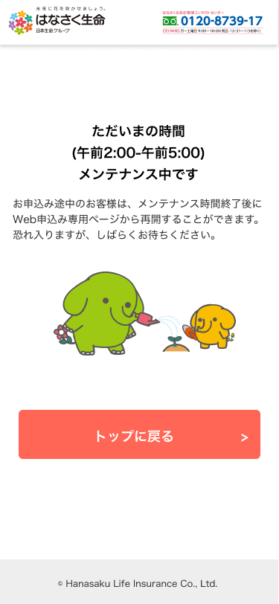

A
1

